Worksheet
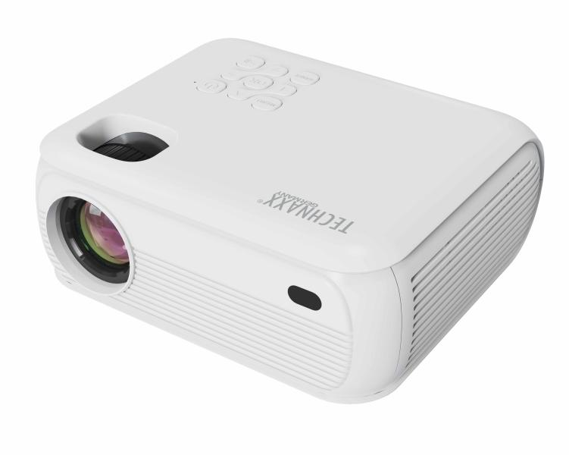
Technaxx 1080P Beamer mit Netflix TX-332

Artikelnummer | 5283 |  | VE | 10
EAN | 4260358128566 |  | Stück pro Palette | Keine Angabe
Zollnummer | 85286200 |  | Lagen Pro Palette | Keine Angabe

Abmessungen - Artikel
Länge(cm) | Breite(cm) | Höhe(cm) | Gewicht(g)
18.2 | 16 | 8 | 860

Abmessungen - Artikelverpackung
Länge(cm) | Breite(cm) | Höhe(cm) | Leergewicht(g) | Gewicht(g) Artikel+Verpackung
26.7 | 11.5 | 20.5 | 150 | 1000

Abmessungen - VE Karton (Masterkarton)
Länge(cm) | Breite(cm) | Höhe(cm) | Gewicht(g)
60 | 28.2 | 43.2 | 13000

Verpackung - Bestandteile
Rest Zubehör (g) | Papier/Pappe (g) | Styropor (g) | Kunstst. Hohlkörper(g) | Kunstst. Folien(g) | Materialverbunde (g)
0 | 0 | 0 | 0 | 0 | 0

Weiterführende Informationen
Technaxx Reseller Portal

